Ａ表
Ａ表
...
 |  |  |  |  |  |  |  |  |  |  |  |  |  |  |  |  | 提供日 |  |  |  |  | 年 |  | 月 |  | 日
 |  |  |  |  |  |  |  |  |  |  |  |  |  |  |  |  | 入院日 |  |  |  |  | 年 |  | 月 |  | 日
 |  |  |  |  |  |  |  |  |  |  |  |  |  |  |  |  | 年齢 |  |  |  |  | 歳 | 性別 |  | 男 | 女

住 所 |  | 〒
...
住 環 境 |  |  | 戸建 |  | 集合住宅 | （ |  | 階 | エレベーター
緊急時連絡先 |  | 氏 名 |  |  |  |  | 続 柄

◎:本人 □:男性 ○:女性 ■●:死亡
主:主介護者 副:副介護者 ☆:キーパーソン
家族構成図 |  |  |  |  |  | 年金等の種類
 |  |  |  |  |  | 介護保険自己負担割合
 |  |  |  |  |  | 障害等認定
 |  |  |  |  |  | 生活歴（これまでの職業、家庭生活、趣味、習慣など）

 | 独居 | 日中独居 |  |  | 子と同居
 | 高齢者世帯 |  |  | その他
ケアマネジャーとしての意見 | 家族の介護力及び特記事項
...
 |  |  |  |  |  |  |  |  |  |  |  | 車椅子 |  |  | その他（ |  |  |  |  |  |  |  |  |  |  | ）
 |  |  |  |  |  |  |  |  |  |  |  | 清拭 |  |  | その他（ |  |  |  |  |  |  |  |  |  |  | ))
 |  |  |  |  |  |  |  |  |  | 留置カテーテル |  |  |  |  | 排便習慣 |  |  |  |  | 回/ | （ |  | 日･ |  | 週 | ）

 |  |  |  |  |  |  |  |  |  |  |  | オムツ |  |  | リハビリパンツ |  |  |  |  |  | その他（ |  |  |  |  | ）
...
 |  |  |  |  |  |  |  |  |  |  |  | オムツ |  |  | リハビリパンツ |  |  |  |  |  | その他（ |  |  |  |  | ）

 |  |  |  |  |  |  |  |  |  |  |  | 別紙参照 |  |  | ） |  | 一包化 |  |  | 粉砕 |  |  | 簡易懸濁法
 |  |  |  |  |  |  |  |  |  |  |  |  |  | 無 |  | 有 |  | 睡眠の状態 |  |  |  |  | 良 |  | 不良
 |  |  |  |  |  |  |  |  |  |  | 飲み忘れが多い,処方が守られていない |  |  |  |  |  |  |  |  |  |  |  |  | 服薬拒否
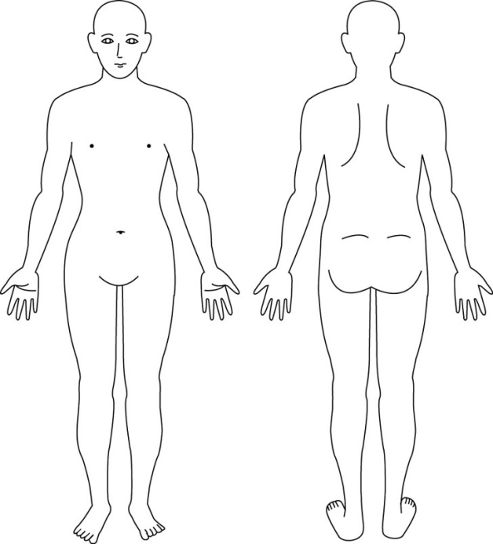
...
 |  |  |  |  |  |  |  |  |  |  |  |  |  |  | ）
 |  |  |  |  |  |  |  |  |  |  |  |  |  |  | ）
...
 |  |  |  |  |  |  |  |  |  | 無 |  |  | 有
...
 |  |  |  |  |  |  |  |  |  | 無 |  |  | 有
 |  |  |  |  |  |  |  |  |  |  |  |  |  | ）
 |  |  |  |  |  |  |  |  |  |  |  |  |  | ） |  |  |  |  |  | ※麻痺や褥瘡等の位置
 |  |  |  |  |  |  |  |  |  |  |  |  |  |  | → | → |  | 再度確認しても同じ答え）
 |  |  |  |  |  |  |  |  |  |  |  |  | 夜間不眠・不穏 |  |  |  |  |  |  | 意欲の低下
 |  |  |  |  |  |  |  |  |  |  |  |  | 徘徊 |  |  |  |  |  |  | その他（ |  |  |  |  |  | ）
 |  |  |  |  |  |  |  |  |  |  |  |  | 無 |  | 有 | （ |  |  | 合くらい／日）
...

Ａ表 (修正可能版)
Ａ表
...
 |  |  |  |  |  |  |  |  |  | 提供日 | 年 |  | 月 |  | 日
 |  |  |  |  |  |  |  |  |  | 入院日 | 年 |  | 月 |  | 日
 |  |  |  |  |  |  |  |  |  | 年齢 | 歳 | 性別 |  | 男 | 女

住 所 |  | 〒
...
住 環 境 |  |  | 戸建 |  | 集合住宅 | （ |  | 階 | エレベーター
緊急時連絡先 |  | 氏 名 |  |  |  |  | 続 柄

◎:本人 □:男性 ○:女性 ■●:死亡
主:主介護者 副:副介護者 ☆:キーパーソン
家族構成図 |  |  |  |  |  | 年金等の種類
 |  |  |  |  |  | 介護保険自己負担割合
 |  |  |  |  |  | 障害等認定
 |  |  |  |  |  | 生活歴（これまでの職業、家庭生活、趣味、習慣など）

 | 独居 | 日中独居 |  |  | 子と同居
 | 高齢者世帯 |  |  | その他
ケアマネジャーとしての意見 | 家族の介護力及び特記事項
...

